Consolidado Estadística 311
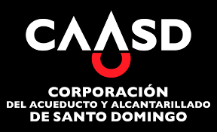

Corporacion de Acueducto y Alcantarillado de Santo Domingo (CAASD)

Cantidad de Quejas, Reclamaciones y Sugerencias Recibidas por el 311 Enero - Diciembre 2025

 | CASOS | RESUELTA | PENDIENTE
QUEJAS | 161 | 159 | 2
RECLAMACIONES | 22 | 22 | 0
SUGERENCIAS | 2 | 2 | 0
OTRAS | 0 | 0 | 0

